상품제안서
투포켓 카드지갑 | 상품코드: F04406

 |  |  |  |  |  |  | 02-412-0044 | www.easy1.co.kr
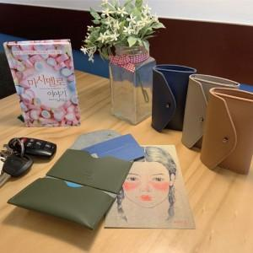

【상세/제작정보】 | 작은 사이즈의 카드지갑에 두개의 포켓으로 좋은 수납력

【인쇄/포장옵션】 | 불박 / OPP(비닐)

【공급단가】 | 수량 | 100~ | 300~ | 500~ | 1,000~ | 2,000~
*VAT별도 | 단가 | 5,100원 | 4,700원 | 4,370원 | 4,200원 | 4,090원

【상품 URL】 | https://easy1.co.kr:443/src/goods_detail.php?gdno=4406

